総括表
令和7年度交差点交通量調査報告書
交差点名 |  |  |  | №38 環２般若寺 【-】 |  |  |  |  | 調査年月日 |  |  | 2025-11-26 |  |  |  | 天候 | 晴 れ |  |  | 38
所在地 |  |  |  | 港南区下永谷６丁目 |  |  |  |  | 調査時間帯 |  |  | 7:00～19:00（12時間合計） |  |  |  |  |  |  |  | 環２般若寺
 |  |  |  |  |  |  |  |  |  |  |  |  |  |  |  |  |  |  |  | -
 |  |  |  |  |  |  |  |  |  |  |  |  |  |  |  |  |  |  |  | 港南区下永谷６丁目
 |  |  |  |  |  |  |  |  |  |  |  |  |  |  |  |  |  |  |  | 2025-11-26
 |  |  |  |  |  |  |  |  |  |  |  |  |  |  |  |  |  |  |  | 晴 れ

環２般若寺

出典：港南区区民生活マップ

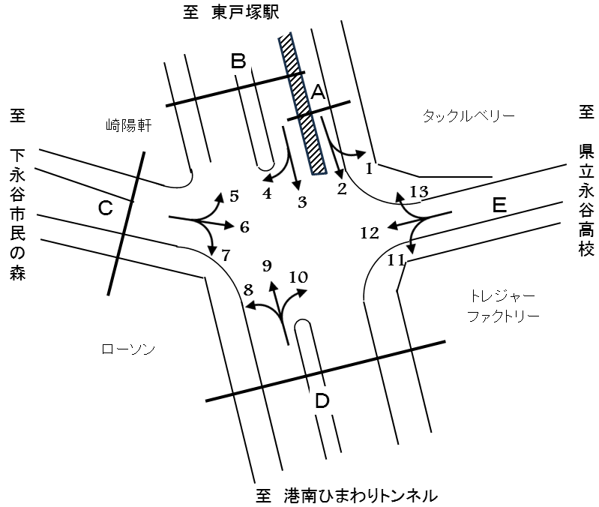

方向別交通量集計表
断面 | 方向 | 二輪車 | 乗用車 | バス | 小型 貨物車 | 大型 貨物車 | 大型計 | 小型計 | 合計 | 断面 | 方向 | 二輪車 | 乗用車 | バス | 小型 貨物車 | 大型 貨物車 | 大型計 | 小型計 | 合計
A | 1 | 23 | 204 | 0 | 52 | 12 | 12 | 256 | 268 | D | 8 | 110 | 824 | 2 | 302 | 34 | 36 | 1,126 | 1,162
 | 2 | 428 | 2,556 | 6 | 615 | 577 | 583 | 3,171 | 3,754 |  | 9 | 1,211 | 11,355 | 68 | 4,132 | 2,280 | 2,348 | 15,487 | 17,835
 | 計 | 451 | 2,760 | 6 | 667 | 589 | 595 | 3,427 | 4,022 |  | 10 | 64 | 566 | 9 | 82 | 33 | 42 | 648 | 690
Ｂ | 3 | 786 | 8,374 | 70 | 3,079 | 1,472 | 1,542 | 11,453 | 12,995 |  | 計 | 1,385 | 12,745 | 79 | 4,516 | 2,347 | 2,426 | 17,261 | 19,687
 | 4 | 93 | 1,259 | 15 | 459 | 89 | 104 | 1,718 | 1,822 | Ｅ | 11 | 45 | 1,058 | 0 | 81 | 11 | 11 | 1,139 | 1,150
 | 計 | 879 | 9,633 | 85 | 3,538 | 1,561 | 1,646 | 13,171 | 14,817 |  | 12 | 118 | 385 | 1 | 84 | 27 | 28 | 469 | 497
Ｃ | 5 | 81 | 1,228 | 16 | 451 | 88 | 104 | 1,679 | 1,783 |  | 13 | 54 | 374 | 0 | 84 | 16 | 16 | 458 | 474
 | 6 | 90 | 430 | 3 | 113 | 20 | 23 | 543 | 566 |  | 計 | 217 | 1,817 | 1 | 249 | 54 | 55 | 2,066 | 2,121
 | 7 | 156 | 901 | 1 | 237 | 40 | 41 | 1,138 | 1,179
 | 計 | 327 | 2,559 | 20 | 801 | 148 | 168 | 3,360 | 3,528

変動図
 | 調査年月日 | 調 査 方 向 案 内 図
 | 2025-11-26
 | 調査時間
 | 7：00～19：00（12時間）
 | 調査地点
 | №38 環２般若寺 【-】
 | 凡例
小型車
大型車混入率
大型車
 | 流入計Ａ（1+2） |  | 流入計Ａ（1+2） |  |  |  | 流出計Ａ（-） |  |  |  | 断面計Ａ
 |  |  |  | 小型車 | 大型車 | 大型車混入率 |  | 小型車 | 大型車 | 大型車混入率 |  | 小型車 | 大型車 | 大型車混入率
 |  |  | 7-8 | 350 | 67 | 16.1 | 7-8 | 0 | 0 | - | 7-8 | 350 | 67 | 16.1
 |  |  | 8-9 | 367 | 101 | 21.6 | 8-9 | 0 | 0 | - | 8-9 | 367 | 101 | 21.6
 |  |  | 9-10 | 289 | 108 | 27.2 | 9-10 | 0 | 0 | - | 9-10 | 289 | 108 | 27.2
 |  |  | 10-11 | 188 | 64 | 25.4 | 10-11 | 0 | 0 | - | 10-11 | 188 | 64 | 25.4
 |  |  | 11-12 | 200 | 60 | 23.1 | 11-12 | 0 | 0 | - | 11-12 | 200 | 60 | 23.1
 |  |  | 12-13 | 195 | 44 | 18.4 | 12-13 | 0 | 0 | - | 12-13 | 195 | 44 | 18.4
 |  |  | 13-14 | 264 | 44 | 14.3 | 13-14 | 0 | 0 | - | 13-14 | 264 | 44 | 14.3
 |  |  | 14-15 | 274 | 32 | 10.5 | 14-15 | 0 | 0 | - | 14-15 | 274 | 32 | 10.5
 |  |  | 15-16 | 335 | 28 | 7.7 | 15-16 | 0 | 0 | - | 15-16 | 335 | 28 | 7.7
 |  |  | 16-17 | 296 | 20 | 6.3 | 16-17 | 0 | 0 | - | 16-17 | 296 | 20 | 6.3
 |  |  | 17-18 | 340 | 16 | 4.5 | 17-18 | 0 | 0 | - | 17-18 | 340 | 16 | 4.5
 |  |  | 18-19 | 329 | 11 | 3.2 | 18-19 | 0 | 0 | - | 18-19 | 329 | 11 | 3.2
 | 流出計Ａ（-）

 | 断面計Ａ

自 動 車 交 通 量 時 間 変 動 図
 | 流入計Ｂ（3+4） |  | 流入計Ｂ（3+4） |  |  |  | 流出計Ｂ（5+9+13） |  |  |  | 断面計Ｂ
 |  |  |  | 小型車 | 大型車 | 大型車混入率 |  | 小型車 | 大型車 | 大型車混入率 |  | 小型車 | 大型車 | 大型車混入率
 |  |  | 7-8 | 1065 | 153 | 12.6 | 7-8 | 1536 | 184 | 10.7 | 7-8 | 2601 | 337 | 11.5
 |  |  | 8-9 | 1073 | 174 | 14.0 | 8-9 | 1559 | 223 | 12.5 | 8-9 | 2632 | 397 | 13.1
 |  |  | 9-10 | 1015 | 183 | 15.3 | 9-10 | 1373 | 236 | 14.7 | 9-10 | 2388 | 419 | 14.9
 |  |  | 10-11 | 897 | 174 | 16.2 | 10-11 | 1257 | 297 | 19.1 | 10-11 | 2154 | 471 | 17.9
 |  |  | 11-12 | 939 | 209 | 18.2 | 11-12 | 1364 | 271 | 16.6 | 11-12 | 2303 | 480 | 17.2
 |  |  | 12-13 | 1120 | 174 | 13.4 | 12-13 | 1231 | 216 | 14.9 | 12-13 | 2351 | 390 | 14.2
 |  |  | 13-14 | 1004 | 121 | 10.8 | 13-14 | 1297 | 225 | 14.8 | 13-14 | 2301 | 346 | 13.1
 |  |  | 14-15 | 1070 | 110 | 9.3 | 14-15 | 1451 | 251 | 14.7 | 14-15 | 2521 | 361 | 12.5
 |  |  | 15-16 | 1101 | 129 | 10.5 | 15-16 | 1524 | 217 | 12.5 | 15-16 | 2625 | 346 | 11.6
 |  |  | 16-17 | 1186 | 98 | 7.6 | 16-17 | 1541 | 172 | 10.0 | 16-17 | 2727 | 270 | 9.0
 |  |  | 17-18 | 1168 | 71 | 5.7 | 17-18 | 1773 | 115 | 6.1 | 17-18 | 2941 | 186 | 5.9
 |  |  | 18-19 | 1533 | 50 | 3.2 | 18-19 | 1718 | 61 | 3.4 | 18-19 | 3251 | 111 | 3.3
 | 流出計Ｂ（5+9+13）

 | 断面計Ｂ

自 動 車 交 通 量 時 間 変 動 図
 | 流入計Ｃ（5+6+7） |  | 流入計Ｃ（5+6+7） |  |  |  | 流出計Ｃ（4+8+12） |  |  |  | 断面計Ｃ
 |  |  |  | 小型車 | 大型車 | 大型車混入率 |  | 小型車 | 大型車 | 大型車混入率 |  | 小型車 | 大型車 | 大型車混入率
 |  |  | 7-8 | 238 | 14 | 5.6 | 7-8 | 293 | 1 | 0.3 | 7-8 | 531 | 15 | 2.7
 |  |  | 8-9 | 278 | 17 | 5.8 | 8-9 | 269 | 21 | 7.2 | 8-9 | 547 | 38 | 6.5
 |  |  | 9-10 | 288 | 11 | 3.7 | 9-10 | 228 | 25 | 9.9 | 9-10 | 516 | 36 | 6.5
 |  |  | 10-11 | 317 | 16 | 4.8 | 10-11 | 207 | 19 | 8.4 | 10-11 | 524 | 35 | 6.3
 |  |  | 11-12 | 292 | 21 | 6.7 | 11-12 | 236 | 18 | 7.1 | 11-12 | 528 | 39 | 6.9
 |  |  | 12-13 | 252 | 18 | 6.7 | 12-13 | 260 | 13 | 4.8 | 12-13 | 512 | 31 | 5.7
 |  |  | 13-14 | 296 | 11 | 3.6 | 13-14 | 268 | 21 | 7.3 | 13-14 | 564 | 32 | 5.4
 |  |  | 14-15 | 253 | 18 | 6.6 | 14-15 | 272 | 15 | 5.2 | 14-15 | 525 | 33 | 5.9
 |  |  | 15-16 | 289 | 15 | 4.9 | 15-16 | 268 | 12 | 4.3 | 15-16 | 557 | 27 | 4.6
 |  |  | 16-17 | 290 | 15 | 4.9 | 16-17 | 302 | 12 | 3.8 | 16-17 | 592 | 27 | 4.4
 |  |  | 17-18 | 287 | 5 | 1.7 | 17-18 | 337 | 6 | 1.7 | 17-18 | 624 | 11 | 1.7
 |  |  | 18-19 | 280 | 7 | 2.4 | 18-19 | 373 | 5 | 1.3 | 18-19 | 653 | 12 | 1.8
 | 流出計Ｃ（4+8+12）

 | 断面計Ｃ

自 動 車 交 通 量 時 間 変 動 図
 | 流入計Ｄ（8+9+10） |  | 流入計Ｄ（8+9+10） |  |  |  | 流出計Ｄ（2+3+7+11） |  |  |  | 断面計Ｄ
 |  |  |  | 小型車 | 大型車 | 大型車混入率 |  | 小型車 | 大型車 | 大型車混入率 |  | 小型車 | 大型車 | 大型車混入率
 |  |  | 7-8 | 1410 | 170 | 10.8 | 7-8 | 1325 | 220 | 14.2 | 7-8 | 2735 | 390 | 12.5
 |  |  | 8-9 | 1466 | 208 | 12.4 | 8-9 | 1378 | 266 | 16.2 | 8-9 | 2844 | 474 | 14.3
 |  |  | 9-10 | 1273 | 237 | 15.7 | 9-10 | 1334 | 284 | 17.6 | 9-10 | 2607 | 521 | 16.7
 |  |  | 10-11 | 1238 | 294 | 19.2 | 10-11 | 1198 | 230 | 16.1 | 10-11 | 2436 | 524 | 17.7
 |  |  | 11-12 | 1404 | 276 | 16.4 | 11-12 | 1251 | 267 | 17.6 | 11-12 | 2655 | 543 | 17.0
 |  |  | 12-13 | 1282 | 212 | 14.2 | 12-13 | 1368 | 213 | 13.5 | 12-13 | 2650 | 425 | 13.8
 |  |  | 13-14 | 1288 | 226 | 14.9 | 13-14 | 1354 | 157 | 10.4 | 13-14 | 2642 | 383 | 12.7
 |  |  | 14-15 | 1444 | 247 | 14.6 | 14-15 | 1347 | 136 | 9.2 | 14-15 | 2791 | 383 | 12.1
 |  |  | 15-16 | 1449 | 216 | 13.0 | 15-16 | 1490 | 153 | 9.3 | 15-16 | 2939 | 369 | 11.2
 |  |  | 16-17 | 1510 | 164 | 9.8 | 16-17 | 1509 | 112 | 6.9 | 16-17 | 3019 | 276 | 8.4
 |  |  | 17-18 | 1758 | 117 | 6.2 | 17-18 | 1511 | 84 | 5.3 | 17-18 | 3269 | 201 | 5.8
 |  |  | 18-19 | 1739 | 59 | 3.3 | 18-19 | 1836 | 55 | 2.9 | 18-19 | 3575 | 114 | 3.1
 | 流出計Ｄ（2+3+7+11）

 | 断面計Ｄ

自 動 車 交 通 量 時 間 変 動 図
 | 流入計Ｅ（11+12+13） |  | 流入計Ｅ（11+12+13） |  |  |  | 流出計Ｅ（1+6+10） |  |  |  | 断面計Ｅ
 |  |  |  | 小型車 | 大型車 | 大型車混入率 |  | 小型車 | 大型車 | 大型車混入率 |  | 小型車 | 大型車 | 大型車混入率
 |  |  | 7-8 | 143 | 2 | 1.4 | 7-8 | 52 | 1 | 1.9 | 7-8 | 195 | 3 | 1.5
 |  |  | 8-9 | 129 | 14 | 9.8 | 8-9 | 107 | 4 | 3.6 | 8-9 | 236 | 18 | 7.1
 |  |  | 9-10 | 182 | 13 | 6.7 | 9-10 | 112 | 7 | 5.9 | 9-10 | 294 | 20 | 6.4
 |  |  | 10-11 | 151 | 5 | 3.2 | 10-11 | 129 | 7 | 5.1 | 10-11 | 280 | 12 | 4.1
 |  |  | 11-12 | 153 | 2 | 1.3 | 11-12 | 137 | 12 | 8.1 | 11-12 | 290 | 14 | 4.6
 |  |  | 12-13 | 131 | 2 | 1.5 | 12-13 | 121 | 8 | 6.2 | 12-13 | 252 | 10 | 3.8
 |  |  | 13-14 | 186 | 6 | 3.1 | 13-14 | 119 | 5 | 4.0 | 13-14 | 305 | 11 | 3.5
 |  |  | 14-15 | 159 | 1 | 0.6 | 14-15 | 130 | 6 | 4.4 | 14-15 | 289 | 7 | 2.4
 |  |  | 15-16 | 245 | 2 | 0.8 | 15-16 | 137 | 8 | 5.5 | 15-16 | 382 | 10 | 2.6
 |  |  | 16-17 | 195 | 5 | 2.5 | 16-17 | 125 | 6 | 4.6 | 16-17 | 320 | 11 | 3.3
 |  |  | 17-18 | 195 | 1 | 0.5 | 17-18 | 127 | 5 | 3.8 | 17-18 | 322 | 6 | 1.8
 |  |  | 18-19 | 197 | 2 | 1.0 | 18-19 | 151 | 8 | 5.0 | 18-19 | 348 | 10 | 2.8
 | 流出計Ｅ（1+6+10）

 | 断面計Ｅ

自 動 車 交 通 量 時 間 変 動 図

